Шапка
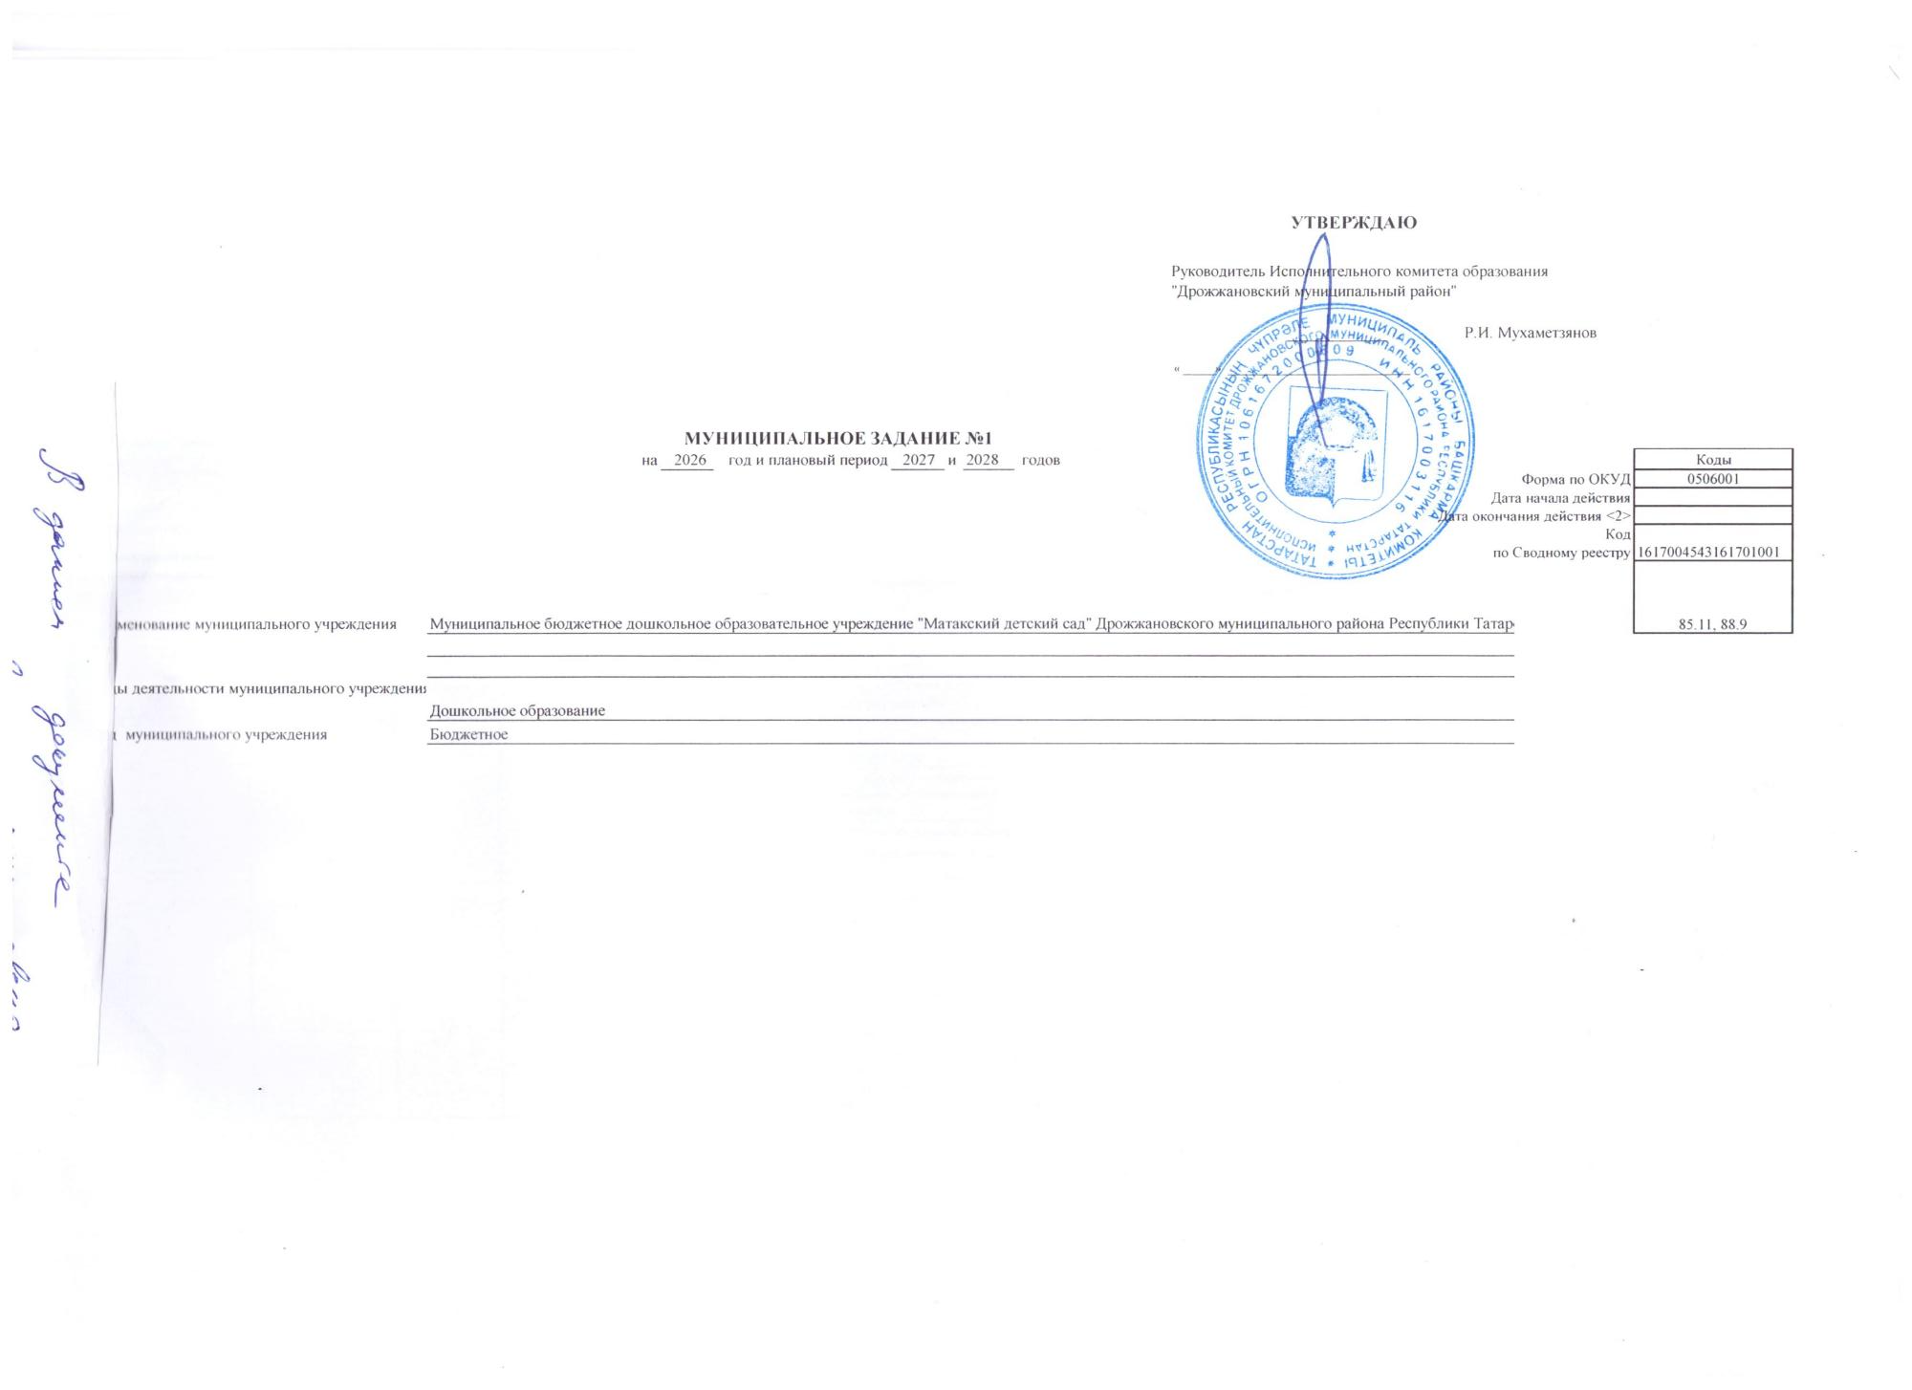
 | 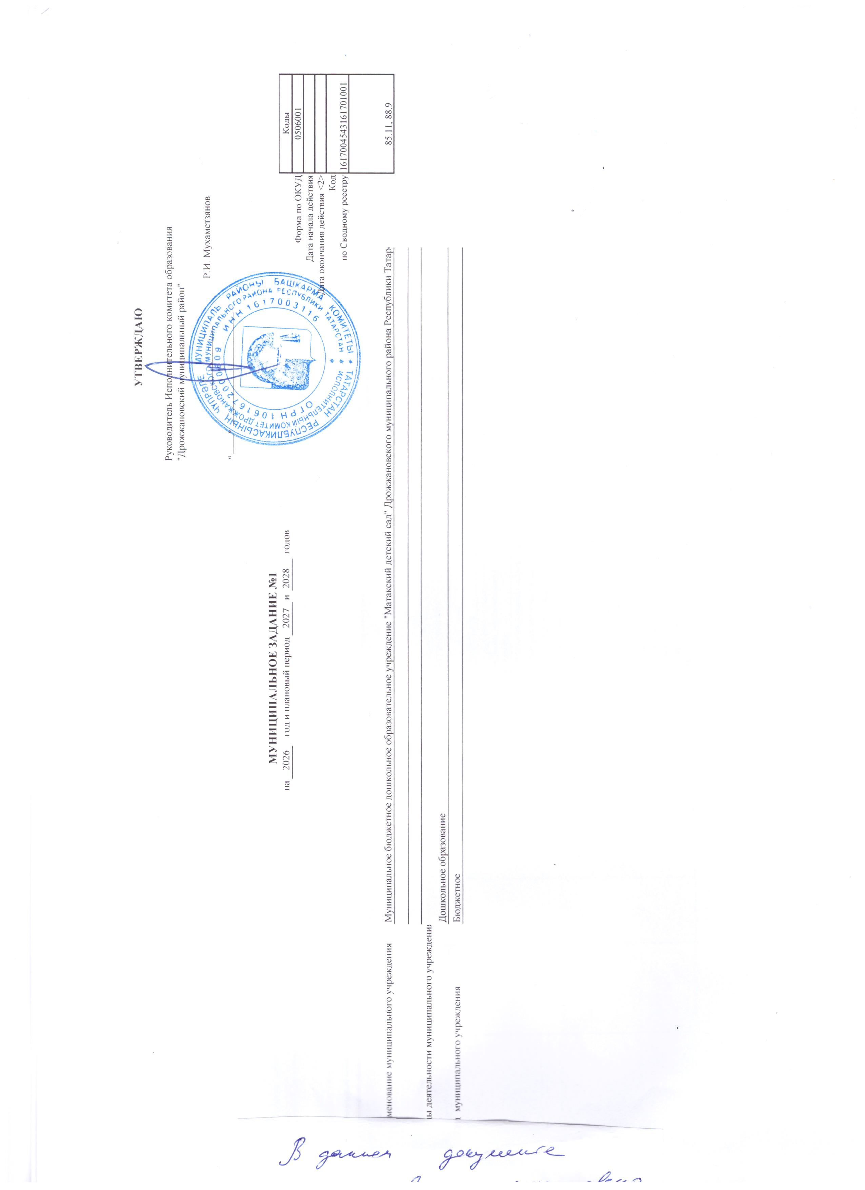 |  |  |  |  |  |  |  |  |  | УТВЕРЖДАЮ
 |  |  |  |  |  |  |  |  |  | Руководитель Исполнительного комитета образования "Дрожжановский муниципальный район"

 |  |  |  |  |  |  |  |  |  |  | _______________ | Р.И. Мухаметзянов

 |  |  |  |  |  |  |  |  |  | « _____» ____________________________

 |  |  |  | МУНИЦИПАЛЬНОЕ ЗАДАНИЕ №1
 |  |  | на | 2026 | год и плановый период | 2027 | и | 2028 | годов |  |  |  |  | Коды
 |  |  |  |  |  |  |  |  |  |  |  |  | Форма по ОКУД | 0506001
 |  |  |  |  |  |  |  |  |  |  |  |  | Дата начала действия
 |  |  |  |  |  |  |  |  |  |  |  |  | Дата окончания действия <2>
 |  |  |  |  |  |  |  |  |  |  |  |  | Код | 1617004543161701001
 |  |  |  |  |  |  |  |  |  |  |  |  | по Сводному реестру
 |  |  |  |  |  |  |  |  |  |  |  |  |  | 85.11, 88.9

Наименование муниципального учреждения |  | Муниципальное бюджетное дошкольное образовательное учреждение "Матакский детский сад" Дрожжановского муниципального района Республики Татарстан

Виды деятельности муниципального учреждения
 |  | Дошкольное образование
Вид муниципального учреждения |  | Бюджетное

